着手関係書類（工事 請負金額500万円以上）
着手関係提出書類について
（工事１：請負金額５００万円以上）
１ 課税事業者届出書
・受注者の部分に住所、会社名、代表者氏名を記入（ゴム印でも結構です）し、指名登録時に申請した
使用印を押印してください。
・当工事の工期を含んだところの課税期間を記載してください。
２ 誓約書 （指示があった場合に限る） | ※ R6年度の競争入札参加有資格者名簿の登録（指名願い）を
・誓約書の記載内容を熟読のうえ、住所、氏名又名称（会社名）、代表者資格、氏名を記入（ゴム印でも | 田川広域水道企業団で行った方は、申請時に提出済みのため
結構です）し、指名登録時に申請した使用印を押印してください。 | 誓約書の提出は不要です。
３ 工事着手届
・受注者の部分に住所、会社名、代表者氏名を記入（ゴム印でも結構です）し、指名登録時に申請した
使用印を押印してください。
４ 工事工程表
・受注者の部分に住所、会社名、代表者氏名を記入（ゴム印でも結構です）し、指名登録時に申請した
使用印を押印してください。
・工程内容を記載してください。
・この工程表は工事担当者に提出する工程表とは別に必要ですのでご注意ください。
５ 現場代理人及び主任技術者等配置通知書
・受注者の部分に住所、会社名、代表者氏名を記入（ゴム印でも結構です）し、指名登録時に申請した
使用印を押印してください。 | ※ 健康保険被保険者証の写しのマスキング例
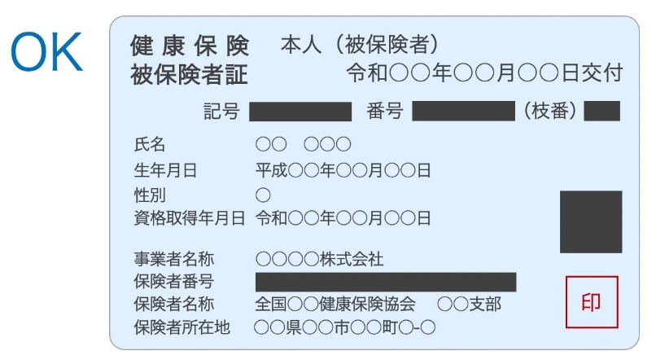
・建設業の許可業種、番号、許可（更新）年月日を記載してください。
・現場代理人の氏名を記載してください。
・主任技術者の氏名を記載し、取得している資格の名称、取得年月日、番号を記載してください。
・主任技術者の資格及び貴社との雇用関係を証する書面（健康保険被保険者証等）の写しをあわせて
提出してください。
※健康保険被保険者証の写しをとる際には、被保険者等記号・番号及びＱＲコードにマスキング
を施してコピーするか、写しの該当部分を塗抹してください。
６ 建設業退職金共済組合証紙購入状況報告書
・工事契約締結後1ヶ月以内にご提出ください。
７ 特記仕様書（契約書 在中）
・この工事の施工にあたって使用する無技能者（普通作業又は軽作業等に従事させる者）の手続きを
職業安定所にて手続きをしてください。
８ 建設リサイクル法に関する書類
・この工事が建設リサイクル法に該当する場合は、「通知書【様式１～２】を提出してください。
※各提出書類の記載を誤った場合、修正液等は使用しないで下さい。訂正印を押すか、総務・広域
事業課までご連絡ください。
※請負金額が５００万円以上の契約については、コリンズへの登録が必要です。

工程
工 事 工 程 表

工事名 | （例）〇〇導水管布設工事 |  | 工期 | 着 工 | 令和4年5月1日 | 契 約 金 額 | 受 注 者 住 所 氏 名 印 |  |  |  |  | ※ 入力シートの情報が自動的に反映されます。
 |  |  |  |  |  | ¥ 16,500,000円 |  | 田川市大字伊田１１１１番地
 |  |  |  |  |  |  |  | 株式会社○○建設
 |  |  |  | 完 成 | 令和5年1月31日 |  |  | 代表取締役
印
 |  |  |  |  |  |  |  |  | ○○ △△ |  | 印
工事項目 |  | 月別 |  |  |  |  |  |  |  | 備 考
1
2
3
4
5
6
7
8
9
10
11
12
13
14
15
16
17
18
19
20

工事履行報告書
工 事 履 行 報 告 書 |  |  |  |  |  |  |  |  |  |  |  | ※ 当初契約の内容が表示される。
 |  |  |  |  |  |  |  |  |  |  |  | 工期・契約金額等を変更する必要がある場合は直接入力する。
 | 下記の工事について、中間前払金に係る工事履行状況を報告します。

工 事 名 |  |  |  |  | （例）〇〇導水管布設工事 |  |  |  |  |  |  | ※ 入力シートの情報が自動的に反映されます。
工 期 |  |  |  |  | 2022-05-01 |  | ～ |  | 2023-01-31
報 告 日 付 |  |  |  |  | 令和 | 年 月 日 現在
月 別 |  |  |  | 予定工程 ％ |  |  |  | 実施工程 ％ |  | 作業に要する経費
令和 |  | 年 月 |  |  |  |  | ％ | ％（ ％） |  |  | ％
 |  |  | 月 |  |  |  | ％ | ％（ ％） |  |  | ％
 |  |  | 月 |  |  |  | ％ | ％（ ％） |  |  | ％
 |  |  | 月 |  |  |  | ％ | ％（ ％） |  |  | ％
 |  |  | 月 |  |  |  | ％ | ％（ ％） |  |  | ％
 |  |  | 月 |  |  |  | ％ | ％（ ％） |  |  | ％
 |  |  | 月 |  |  |  | ％ | ％（ ％） |  |  | ％
 |  |  | 月 |  |  |  | ％ | ％（ ％） |  |  | ％
 |  |  | 月 |  |  |  | ％ | ％（ ％） |  |  | ％
 |  |  | 月 |  |  |  | ％ | ％（ ％） |  |  | ％
 |  |  | 月 |  |  |  | ％ | ％（ ％） |  |  | ％
 |  |  | 月 |  |  |  | ％ | ％（ ％） |  |  | ％
(記載欄)

2－67

